Overview
채팅 프로젝트 Protocol
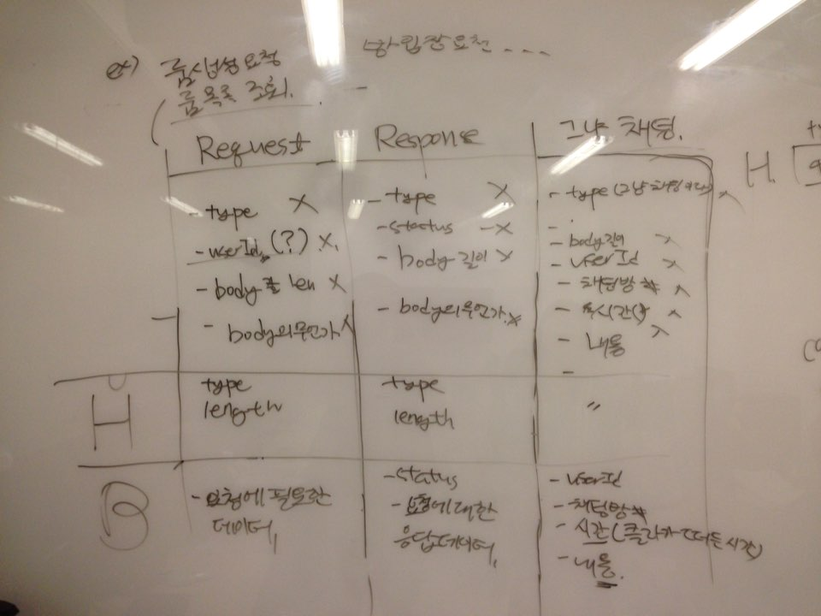

 | type으로 메시지 구분
 | 각 메시지 별 세부 데이터는 API Specification 참조

 | Message 종류 |  | Message Type | API_Specification
 | Request Message | 서버에 요청 시 사용 | 해당 메시지를 구분하기 위한 상수 | 기능에 따라 Request, Response의 body에 추가적으로 실릴 데이터 명세
 | Response Message | 응답 시 사용
 | Plain Message | 일반 채팅 시 사용

